INSTRUCCIONES
IMPORTANTE:
No debe modificar ningún parámetro de formato de este documento (tamaño tipografías, disposición de página, etc) únicamente debe limitarse a cumplimentar los datos requeridos que se reflejan en los encabezados de la tabla. Es necesario que antes de generar el PDF, el contenido de las celdas de este excel sea visible. En caso de que se corte el texto en la celda, utilizar la opción Inicio > Ajustar texto y comprobar que todo el contenido queda visible dentro de la celda.

PASO 01
Vaya a la pestaña PLANTILLA ENTIDADES en la que debe rellenar con los datos requeridos

PASO 02
Rellene TODOS los campos de la hoja de EXCEL: Comunidad autónoma, entidad participante, categoría del investigador (IP o COLABORADOR), DNI, nombre, apellido 1 y apellido 2

PASO 03
Es importante que se asegure de que cuando vaya a exportar el documento como PDF, se situe en la pestaña PLANTILLA ENTIDADES y no en la de INSTRUCCIONES
Una vez se termine de cumplimentar el EXCEL, es necesario pasarlo a PDF para adjuntarlo a la solicitud. Para ello, dentro del documento Excel, pinchamos en Archivo y ahí seleccionamos la opción Exportar
A continuación, de entre las opciones seleccionamos “Crear documento PDF/XPS”
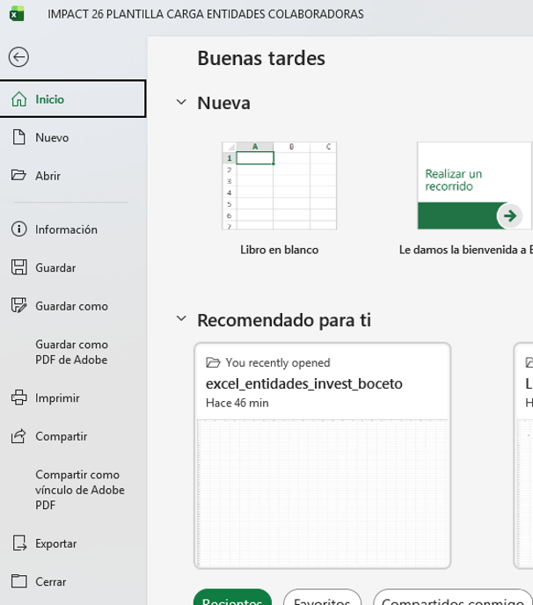
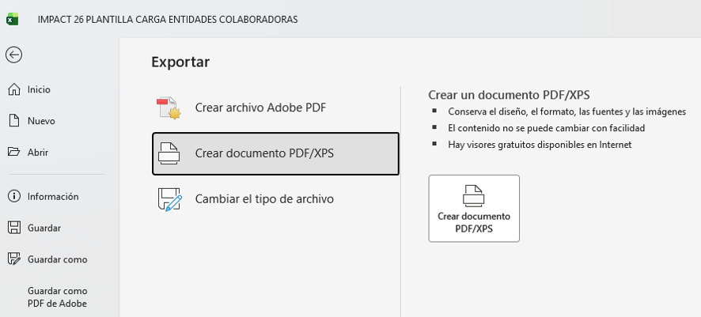

A continuación, se abrirá una ventana emergente con las opciones de publicación disponibles. Seleccionamos la opción “Todo el libro” para pasar a PDF todo el documento. Pulsamos Aceptar.
En la ventana para publicar el documento en PDF, pulsamos publicar y se guardará en el lugar que seleccionemos en nuestro equipo.

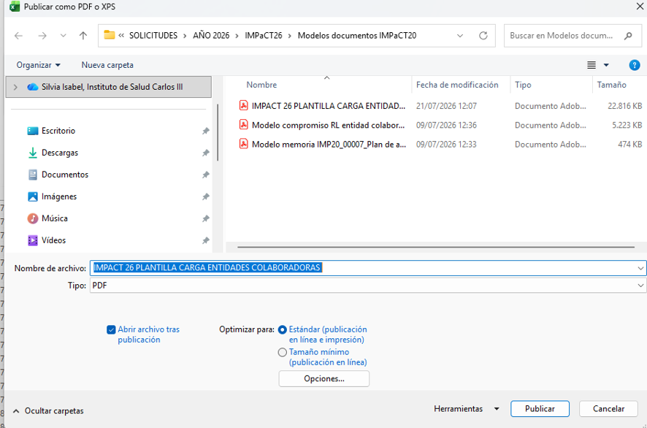

Una vez realizados estos pasos, y después de haber comprobado que en el PDF es visible toda la información que se ha introducido previamente en el Excel, ya podremos subir el documento PDF en el lugar indicado en la solicitud.

